アンケート調査票
ネーミングライツ導入に関するアンケート調査

山口県では、県民の皆様に県有施設への一層の親しみや愛着を深めていただくとともに、県有財産が有する付加価値の効果的な活用を推進するため、ネーミングライツの導入拡大を進めることとしています。 つきましては、本アンケートの趣旨をお汲み取りの上、アンケートにご協力いただきますようお願いいたします。 なお、ご記入いただいた内容は、本アンケートに関する連絡や導入拡大に向けた取組のために活用し、その他の目的に使用することはありません。

Ｑ１） | 貴社名やご連絡先等の情報をご回答ください。

 | 企業名
 | 所属（部署）
 | 担当者職・氏名 |  | （役職） |  | （氏名）
 | 電話番号
 | メールアドレス

Ｑ２） | ネーミングライツの募集があれば、導入を検討してみたい県有施設の区分をご回答ください。（複数回答可）

 | FALSE | インフラ施設（橋梁、歩道橋、ダム、トンネル等）
 | FALSE | スポーツ施設（陸上競技場、テニス場等）
 | FALSE | 観光・文化施設（美術館、文化ホール等）
 | FALSE | 都市公園・自然公園
 | FALSE | 研修施設（自然の家等）
 | FALSE | 港湾施設（堤防、護岸、水門等）
 | FALSE | 動物愛護センター（ふれあいエリア）
 | FALSE | 県有林
 | FALSE | 上記以外
 | FALSE | 導入を検討してみたい県有施設がない ⇒Ｑ８の質問にご回答ください。

Ｑ３） | 具体的に導入を検討してみたい県有施設がありましたら、「施設の名称」、「命名権料の適正金額（適正と思われる契約金額（年額））」をご回答ください。

 | ※「具体的な施設がない」場合は、Ｑ８の質問にお進みください。

 | 施設名
 | 適正金額
（100万円未満/100万円以上300万円未満/300万円以上500万円未満/500万円以上1,000万円未満/1,000万円以上）

Ｑ４） | Ｑ３で回答された施設において、導入を検討してみたい理由をご回答ください。（複数回答可）

 | FALSE | 企業の知名度の向上が期待できるから
 | FALSE | 商品のＰＲになり、広告効果が期待できるから
 | FALSE | 命名権料による施設の維持やサービス向上により、地域貢献ができるから
 | FALSE | 企業のイメージアップにつながるから
 | FALSE | 上記以外

Ｑ５） | 仮にＱ３で回答された施設のネーミングライツパートナーとなった場合、どのようなインセンティブ（特典）を希望されますか。下記からお選びください。（複数回答可）

 | FALSE | 施設が実施するイベントや事業との連携
 | FALSE | 命名権料で行った事業の明示（「○○公園のネーミングライツ収入は、公園内の噴水の
 |  | 更新費用に充当されました」等）
 | FALSE | 企業ブースの設置
 | FALSE | 冠公演の開催
 | FALSE | ホールや会議室の１日無償使用
 | FALSE | 公式ＳＮＳの投稿へのタグ付け
 | FALSE | 更新時の優先交渉権
 | FALSE | 上記以外

Ｑ６） | 仮にＱ３で回答された施設のネーミングライツパートナーとなった場合、命名権料の使途をどのように希望されますか。下記からお選びください。（複数回答可）

 | FALSE | 「当該施設」の振興・サービス向上
 | FALSE | 「当該施設に関連する分野」の振興・サービス向上
 | FALSE | 「県全体」の振興・サービス向上
 | FALSE | 上記以外

Ｑ７） | Ｑ３の施設の他に、具体的に導入を検討してみたい県有施設がありましたら、施設名、命名権料の適正金額（適当と思われる契約金額（年額））、希望されるインセンティブ（特典）、希望される命名権料の使途をご回答ください。

 | ※ご回答されましたら、Ｑ９の質問にお進みください。

 | 施設名
 | 適正金額
 | 特典
 | 使途

Ｑ８） | Ｑ２で、「導入を検討してみたい県有施設がない」とお答えされた場合にご回答してください。その理由を選択してください。（複数回答可）

 | ※Ｑ８に回答された方は、以上でアンケートは終了です。
 | ご協力いただき、誠にありがとうございました。

 | FALSE | 他の広報媒体の方がＰＲ効果が高いから
 | FALSE | 命名権料が高額だから
 | FALSE | 応募したい施設がないから
 | FALSE | 上記以外

Ｑ９） | 下記の施設は、現在、ネーミングライツ（命名権）を募集しており、応募を随時受け付けています。導入を検討してみたい県有施設はありますか。（複数選択可）

 | ※随時募集中の施設の詳細は、施設所管課にお問い合わせください。

 | FALSE | 山口県民文化ホールいわくに（シンフォニア岩国）
 | FALSE | 維新百年記念公園テニス場
 | FALSE | ない

 | 【募集中施設】
 | ○下記２施設は、現在、随時受け付けています。
 | ○詳細は、施設所管課へお問い合わせください。

 | 《山口県民文化ホールいわくに（シンフォニア岩国）》

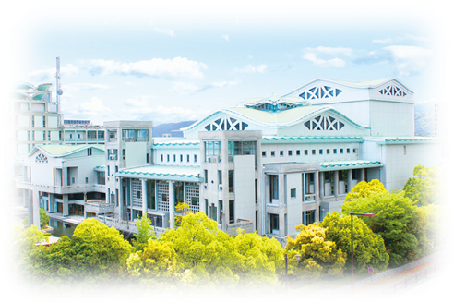
 |  |  |  | 契約希望金額（年額・税抜）
 |  |  |  | ６００万円以上

 |  |  |  | 愛称使用期間
 |  |  |  | ３年以上５年以内

 |  |  |  | 所管課
 |  |  |  | 観光スポーツ文化部 文化振興課 文化環境班
 |  |  |  | TEL:083-933-2627
 |  |  |  | FAX:083-933-4829
 |  |  |  | Mail：a19300@pref.yamaguchi.lg.jp

 | 《維新百年記念公園テニス場》
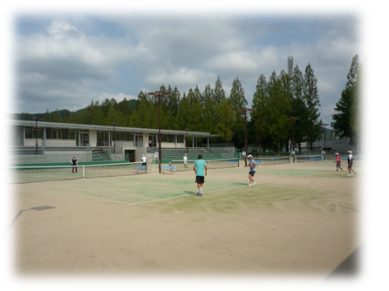
 |  |  |  | 契約希望金額（年額・税抜）
 |  |  |  | １００万円以上

 |  |  |  | 愛称使用期間
 |  |  |  | ３年以上５年以内

 |  |  |  | 所管課
 |  |  |  | 土木建築部 都市計画課 調整班
 |  |  |  | TEL:083-933-3720
 |  |  |  | FAX:083-933-3749
 |  |  |  | Mail：a18400@pref.yamaguchi.lg.jp

アンケートは以上です。ご協力いただき、誠にありがとうございました。

